3-OGX-38-MA_PC
Pressão (kgf/cm²) | Cota(m) | Formação

Cota (m) x Kgf/cm²
57.6 | -499.2 | Motuca | GRADIENTE DE PRESSÃO
60.19 | -531.9 | Motuca
79.29 | -702 | Pedra de Fogo | 0,079 /// Óleo /// Motuca
86.08 | -770.9 | Pedra de Fogo | 0,106 /// Água /// Pedra de Fogo
88.83 | -789.4 | Pedra de Fogo | 0,112 /// Água /// Piaui
99.52 | -887 | Piaui | 0,110 /// Água /// Cabeças
105.16 | -939.1 | Piaui
118.6 | -1057.5 | Piaui
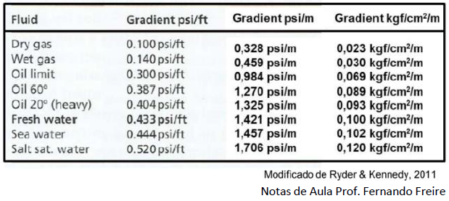
126.84 | -1131 | Poti
132.09 | -1178 | Poti
137.77 | -1228 | Poti
159.47 | -1400.4 | Poti
159.5 | -1403.5 | Poti
159.55 | -1407.8 | Poti
159.61 | -1413.5 | Poti
159.66 | -1416.2 | Poti
159.69 | -1420.2 | Poti
159.65 | -1423 | Poti
159.79 | -1427 | Poti
159.78 | -1432.1 | Poti
160.85 | -1444 | Poti
161.78 | -1452 | Poti
162.57 | -1459 | Poti
163.72 | -1469 | Poti
165.05 | -1481 | Poti
169.04 | -1516 | Poti
171.85 | -1539 | Poti
191.48 | -1693 | Cabeças
192.14 | -1702 | Cabeças
192.91 | -1709.5 | Cabeças
194.35 | -1718 | Cabeças
196.01 | -1734 | Cabeças
198.12 | -1752 | Cabeças
199.67 | -1763.2 | Cabeças
199.96 | -1766.2 | Cabeças

3-OGX-88-MA_PC
Pressão(kgf/cm²) | Cota(m) | Formação
Cota(m) x Kgf/cm²
86.9 | -770 | Pedra de Fogo | GRADIENTE DE PRESSÃO
92.2 | -822 | Pedra de Fogo
106.4 | -941 | Piaui | 0,101 /// Água /// Pedra de Fogo
117.1 | -1019.5 | Piaui | 0,136 /// Água /// Piaui
142.5 | -1229 | Poti | 0,045 /// Gás /// Poti
142.5 | -1232 | Poti
142.5 | -1236.5 | Poti
142.6 | -1245.5 | Poti
142.7 | -1251 | Poti
142.7 | -1255.5 | Poti
142.8 | -1260.3 | Poti
142.9 | -1265 | Poti
143.1 | -1267 | Poti
143.4 | -1269.5 | Poti
143.8 | -1274 | Poti
144.6 | -1280 | Poti

3-OGX-95-MA_PC
Pressão(kgf/cm²) | Cota(m) | Formação

Cota(m) x Kgf/cm²
143.85 | -1282.2 | Poti | GRADIENTE DE PRESSÃO
143.83 | -1282 | Poti
144 | -1286 | Poti | 0,118 /// Água /// Poti
144.09 | -1287.5 | Poti
144.46 | -1290.8 | Poti
145.89 | -1296.5 | Poti
146.77 | -1306 | Poti
147.22 | -1310 | Poti
147.88 | -1316 | Poti
151.66 | -1349 | Poti
155.3 | -1380.5 | Poti
155.67 | -1383.7 | Poti

